прил.3.4 к ТЗ
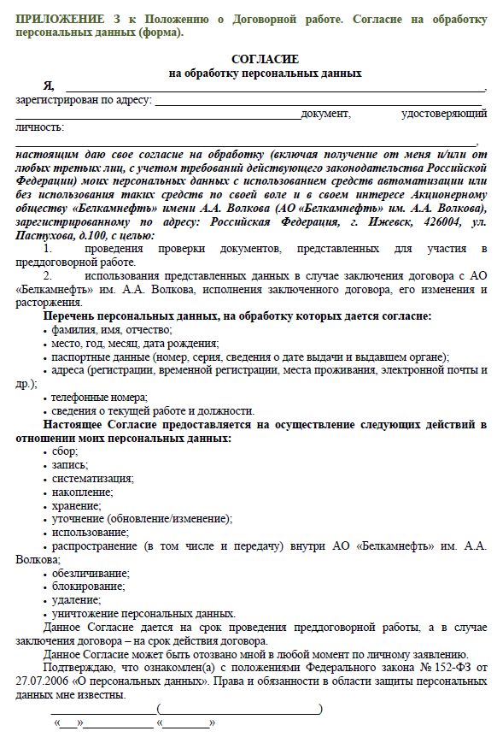
Приложение № 3.4 к Техническому заданию

